리포트
※ 매체별 팔로워수, 인스타그램/틱톡 게시물 데이터 시트에 데이터를 입력하면 리포트 내 차트가 자동으로 그려집니다.
※ 매체 추가 하고 싶을 경우 매체별 팔로워 수, 게시물 데이터에서 추가 혹은 삭제하여 진행해주세요.

00월 소셜 운영 리포트
 |  | 작성일 : 2025년 X월 X일

1. 팔로워수 변화 추이
 |  |  | ※ 계열 축 변경하고 싶은 경우 차트 수정 > 계열 > 모든 계열에서 드롭다운 후 선택 > 축 탭에서 변경

 |  |  | ※ 차트에 최솟값 최댓값이 걸려있습니다. 데이터 수치에 따라 조정하면 증감폭이 잘 보이는 그래프가 그려집니다.
 |  |  | 인스타그램 > 세로축 / 유튜브 > 오른쪽세로축
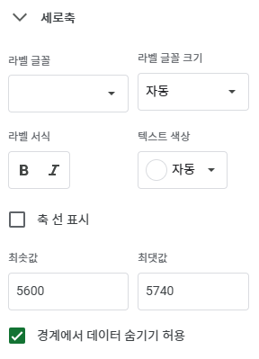
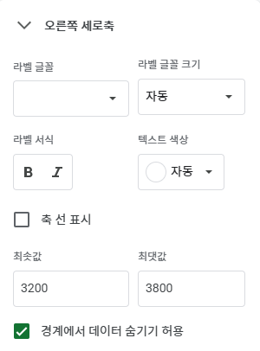

▶ 팔로워 증가에 영향을 미친 이벤트나 특이사항 기입
▶ 참고할만한 특이사항 기입, 없으면 스킵

총평 | 해당 월의 소셜 운영 특이사항을 기입해줍니다. Ex) 유튜브는 1/2 급감하는 추세가 나타났으나 라이브 커머스, ㅇㅇㅇ영상 업로드와 더불어 모든 지표가 상승하는 추세를 보여줌 인스타그램은 1/8부터 할인 관련 정보를 전달하면서도 신규 유입을 위한 팔로워 이벤트를 진행하였음 ㄴ 팔로워의 꾸준한 유입 및 채널 활성화를 위해 다양한 이벤트 기획 예정.

2. 콘텐츠별 인게이지먼트

 | 좋아요 | 댓글 | 저장 | 인게이지먼트

▶ 1/19 게시물은 광고를 진행하며 다른 게시물에 비해 지표가 상승함
▶ 게시물 운영 관련 참고사항이 있다면 기재
▶

총평 | ex) 게시물 참여 (좋아요 목적) 광고 진행으로 인해 전월대비 전체적으로 상승하였으나 오가닉 참여는 아쉬운 부분 → 스토리 내 꾸준한 리뷰 리그램 및 할인 프로모션 업데이트하여 소통 → 참여 유도를 위한 다양한 장치 구성 예정, 다음달 기획전부터 테스트 하며 최적화

3. 기타 코멘트

▶ 다음달 기획전 관련한 홍보 게시물 & 바이럴 영상 게시 예정, 기획안은 다음달 10일까지 보고 예정.

